連絡書
〒989-0231 宮城県白石市福岡蔵本字西町27-2
有限会社 佐幸建築店
TEL 0224-25-9303 FAX 0224-25-9346
メール info@sako-kt.co.jp
連絡書 |  | Date | 2026-05-26 | No. | 1 | / | 1
岡田電気産業 |  | 大槻 | 様
件名 | 白石送電事務所 | 新築工事

□ | ﾊﾟｲﾌﾟ用ﾌｧﾝ 24H換気 | V-08PLD8 φ100㎜ | 1階 洗濯室 | 連結端子接続 | 1 | 台
□ | ほこり取りﾌｨﾙﾀｰ | P-08PNET |  |  | 1 | 枚
□ | ﾊﾟｲﾌﾟ用ﾌｧﾝ | V-08PSD8 φ100㎜ | 1階 応接室 | 電気式ｼｬｯﾀｰ付 | 1 | 台
□ | ﾊﾟｲﾌﾟ用ﾌｧﾝ | V-08PASD8 φ100㎜ | 1階/2階ﾄｲﾚ | 人感ｾﾝｻ/電気式ｼｬｯﾀｰ | 2 | 台
□ | ﾀﾞｸﾄ用換気扇 24H換気 | VD-13ZLC14-S | 1階 事務室 | φ100㎜天井埋込形 | 1 | 台
□ | ﾀﾞｸﾄ用換気扇 24H換気 | VD-18ZLSC14-S | 2階 廊下 | φ100㎜天井埋込形 | 1 | 台
□ | ﾀﾞｸﾄ用換気扇 | VD-18ZX14-C | 2階 廊下 | φ150㎜天井埋込形 | 1 | 台
□
□
□
□
□
□
□
 | ※上記 |  | 事務所
 |  |  |  | 納品お願いします

ﾃｷｽﾄﾎﾞｯｸｽ
再送

TOTO

外壁貼り手間
連絡書
 |  |  | Date | 2026 | ・ | 5 | ・ | 27 | No. | 1 | / | 1
〒989-0231 宮城県白石市福岡蔵本字西町27-2
有限会社 佐幸建築店
TEL 0224-25-9303 FAX 0224-25-9346
メール info@sako-kt.co.jp
様
様
様
様
様
様
様
様
様
様
様
様
様
様
様
様
様
大橋サイディング

件名 | 白石送電事務所 新築工事

外壁工事について
㎡
貼り手間 |  | 2階建て |  | 217 | × |  |  | /㎡ | = | ¥-
 |  |  |  |  |  |  |  |  |  | (消費税別）
施工期間

 |  | 2026-06-16 |  | ～ | 2026-06-25

外壁不足分貼り |  |  |  | ～ | 2026-07-01

（ｼｰﾘﾝｸﾞ工事予定 |  |  | 2026-07-02 |  |  | ～ | 2026-07-10 |  |  |  | ）

 |  | 上記のとおり工事予定お願いします

シーリング工
連絡書
 |  |  |  | Date | 2026 | ・ | 5 | ・ | 11 | No. | 1 | / | 1
〒989-0231 宮城県白石市福岡蔵本字西町27-2
有限会社 佐幸建築店
TEL 0224-25-9303 FAX 0224-25-9346
メール info@sako-kt.co.jp
様
様
様
様
様
様
様
様
様
様
様
様
様
様
様
様
様
佐藤シール

件名 | 白石送電事務所 新築工事

シーリング工事について

【本体】
ニチハ |  |  | モエンエクセラード16 |  |  | Vｼﾘｰｽﾞ |  |  | 金具止め
キアンカV |  |  |  | EFA5653 |  | ｱｲﾘｵMGﾌﾞﾗｳﾝ
長尺出隅 |  |  |  | 16×80×80×3030

【玄関】
ニチハ |  |  | モエンエクセラード16 |  |  | Vｼﾘｰｽﾞ |  |  | 金具止め
ﾘｰｶﾞｽﾄｰﾝ調V |  |  |  | EFX3453 |  | ﾗﾝﾀﾞMGﾊﾟｳﾀﾞｰ
長尺出隅 |  |  |  | 16×80×80×3030

ｼｰﾘﾝｸﾞ工 |  | （ﾎﾟｰﾁ軒天・給排気口・アルミ庇 含む） |  |  |  |  |  |  | × | 268 |  | ｍ
（ブラウン色×≒219ｍ パウダー色×≒49ｍ）

施工期間
7月上旬頃 工事予定お願いします

換気扇
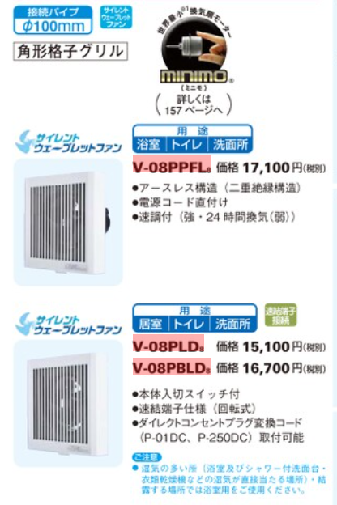

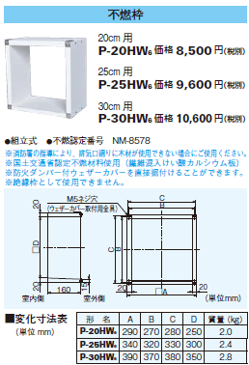

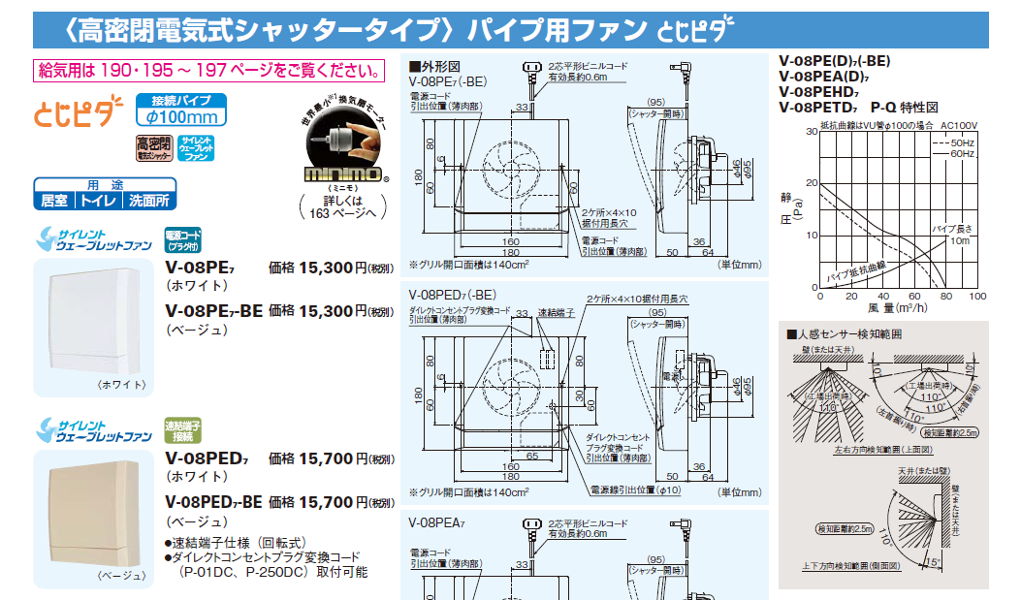

金辰商事
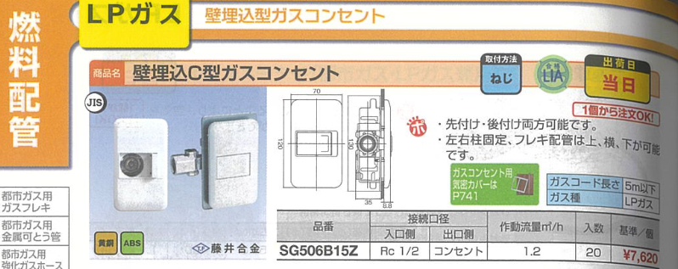
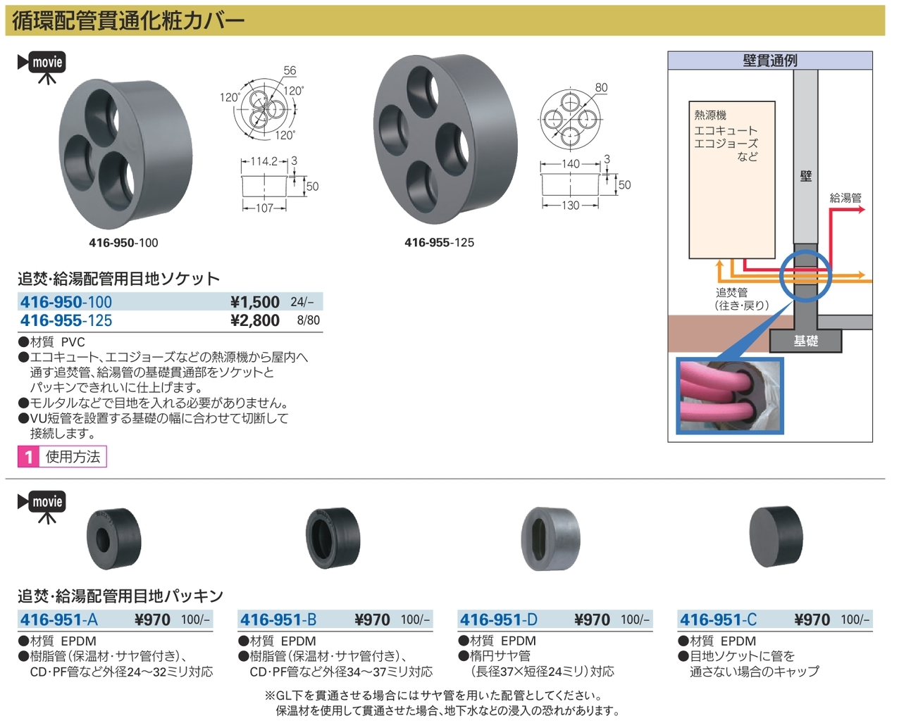
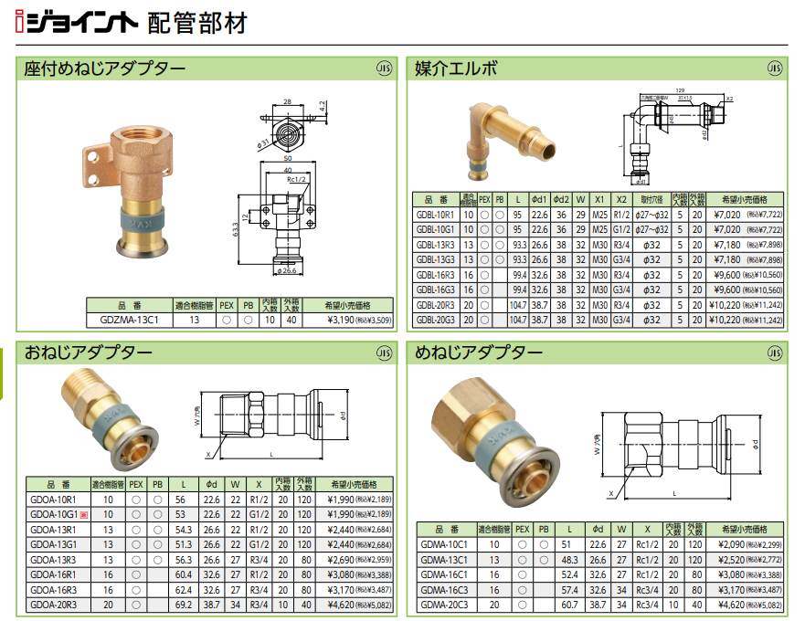
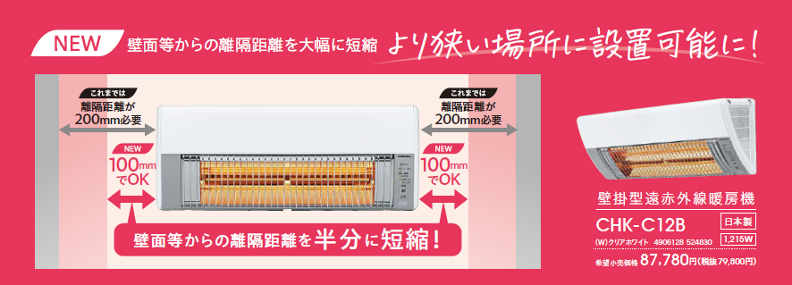

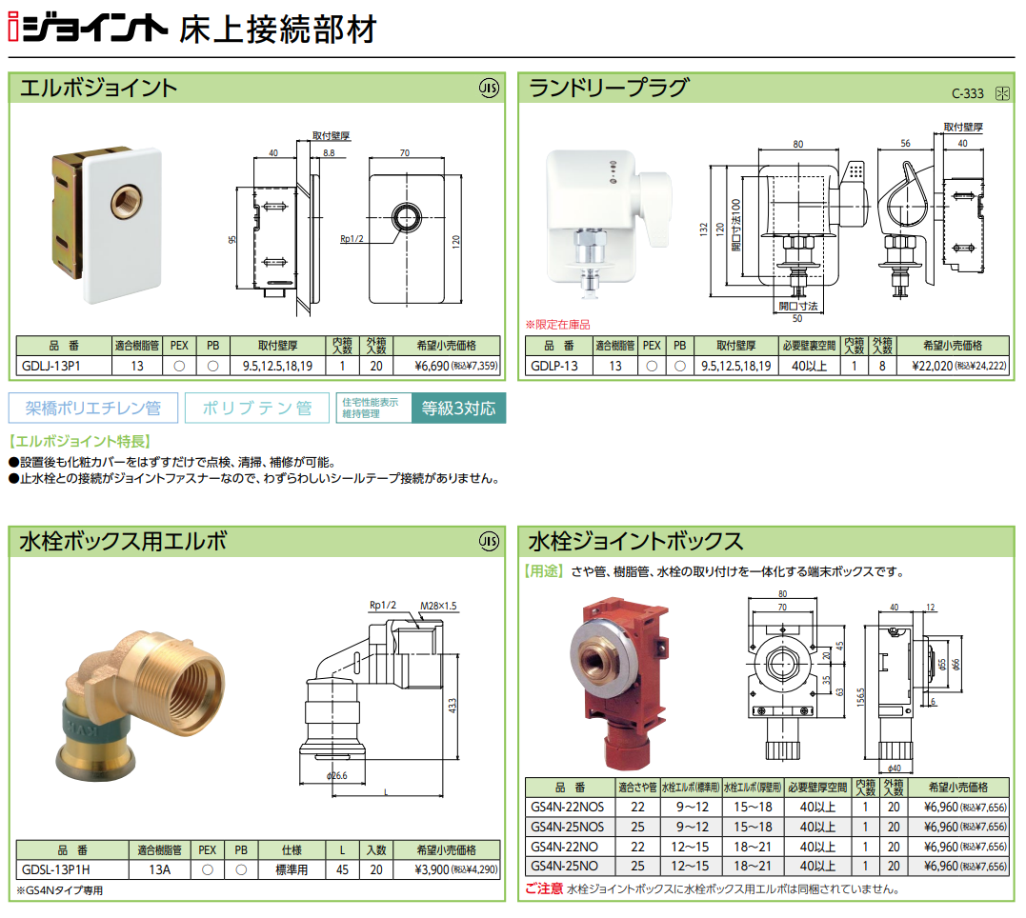
オス

杉田エース
